구별대여소
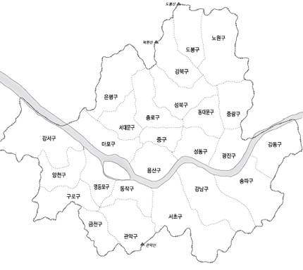
 |  | 대여소(개) | 거치대(개)
1 | 강남구 | 99 | 1,218
2 | 강동구 | 57 | 763
3 | 강북구 | 39 | 451 | 766 | 9,621 | 강북관리소
4 | 강서구 | 85 | 1,002
5 | 관악구 | 51 | 640 | 774 | 9,924 | 강남관리소
6 | 광진구 | 59 | 841
7 | 구로구 | 64 | 788
8 | 금천구 | 45 | 560 | 1,540 | 19,545
9 | 노원구 | 68 | 879
10 | 도봉구 | 33 | 396
11 | 동대문구 | 51 | 659
12 | 동작구 | 41 | 501
13 | 마포구 | 79 | 1,075
14 | 서대문구 | 51 | 667
15 | 서초구 | 89 | 1,227
16 | 성동구 | 63 | 780
17 | 성북구 | 58 | 726
18 | 송파구 | 99 | 1,298
19 | 양천구 | 55 | 677
20 | 영등포구 | 89 | 1,250
21 | 용산구 | 39 | 538
22 | 은평구 | 63 | 716
23 | 종로구 | 68 | 784
24 | 중구 | 43 | 493
25 | 중랑구 | 52 | 616
합계 |  | 1,540 | 19,545

*. 구별 대여소 수 |  |  |  |  |  |  | *. 구별 거치대수

